Blad1
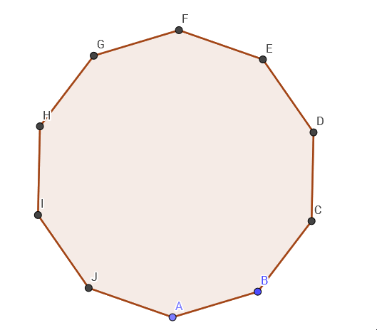
Bepaal de cykelindex om de hoekpunten van een regelmatige tienhoek te labelen, waarbij zowel met rotaties als met spiegelingen rekening gehouden wordt. Bereken het aantal diverse manieren om de tien hoekpunten met maximaal m kleuren te labelen, waarbij elke kleur minimaal ééns gebruikt wordt. Hoeveel configuraties zijn er waarbij 2 kleuren elk 5 maal gebruikt worden ? Hoeveel configuraties zijn er waarbij 5 kleuren elk 2 maal gebruikt worden ?
 | Een decagon heeft 10 hoekpunten. Deze worden voorgesteld met de letters {a,b,c,d,e,f,g,h,i,j}

 |  | Bepaal eerst alle mogelijke rotaties

 |  | Nulrotatie | () | = (1)10
 |  | Rotatie 36° | (abcdefghij) | = 2 * (10)1 | (maal twee aangezien andere richting ook mogelijk is , -36°)
 |  | Rotatie 72° | (acegi)(bdfhj) | = 2 * (5)2 | enz…
 |  | Rotatie 108° | (adgjcfibeh) | = 2 * (10)1
 |  | Rotatie 144° | (aeicg)(bfjdh) | = 2 * (5)2
 |  | Rotatie 180° | (af)(bg)(ch)(di)(ej) | = (2)5

 |  | Bepaal nu de spiegelingen

 |  | Spiegeling door F en A | (a)(f)(eg)(hd)(ic)(jb) | = 5 * (1)2(2)4 | (maal vijf aangezien over elke twee tegenovergestelde punten kunt spiegelen.)

 |  | De cykelindex zijn alle deze termen tesamen:
 |  |  | ((1)10+ 5 * (1)2(2)4 + 6 * (2)5 + 4 * (5)2 + 4 * (10)1 )/ 20
 |  | De deling door 20 wijst op het aantal rotaties/spiegelingen. (1 + 5 + 6 + 4 + 4 = 20)

 | Aantal diversie manieren om te labelen met maximaal m kleuren: (m10 + 5*m6 + 6*m5 + 4*m2 + 4*m ) / 20

 |  |  |  |  | m |  | cykelindex
 |  |  |  |  | 1 | =>
 |  |  |  |  | 2 | =>
 |  |  |  |  | 3 | =>
 |  |  |  |  | 4 | =>
 |  |  |  |  | 5 | =>
 |  |  |  |  | 6 | =>
 |  |  |  |  | 7 | =>
 |  |  |  |  | 8 | =>
 |  |  |  |  | 9 | =>
 |  |  |  |  | 10 | =>

 |  |  |  | => Driehoek van Pascal
 |  |  |  |  |  | 1 | 0 | 0 | 0 | 0 | 0 | 0 | 0 | 0 | 0 |  | 1 |  | 1
 |  |  |  |  |  | -2 | 1 | 0 | 0 | 0 | 0 | 0 | 0 | 0 | 0 |  | 78 |  | 76
 |  |  |  |  |  | 3 | -3 | 1 | 0 | 0 | 0 | 0 | 0 | 0 | 0 |  | 3210 |  | 2979
 |  |  |  |  |  | -4 | 6 | -4 | 1 | 0 | 0 | 0 | 0 | 0 | 0 |  | 53764 |  | 41388
 |  |  |  |  |  | 5 | -10 | 10 | -5 | 1 | 0 | 0 | 0 | 0 | 0 | * | 493131 | = | 255636
 |  |  |  |  |  | -6 | 15 | -20 | 15 | -6 | 1 | 0 | 0 | 0 | 0 |  | 3037314 |  | 821952
 |  |  |  |  |  | 7 | -21 | 35 | -35 | 21 | -7 | 1 | 0 | 0 | 0 |  | 14158228 |  | 1481760
 |  |  |  |  |  | -8 | 28 | -56 | 70 | -56 | 28 | -8 | 1 | 0 | 0 |  | 53762472 |  | 1512000
 |  |  |  |  |  | 9 | -36 | 84 | -126 | 126 | -84 | 36 | -9 | 1 | 0 |  | 174489813 |  | 816480
 |  |  |  |  |  | -10 | 45 | -120 | 210 | -252 | 210 | -120 | 45 | -10 | 1 |  | 500280022 |  | 181440

 | Aantal configuraties waarbij 2 kleuren (bv rood en groen) elk 5 maal gebruikt worden: We zoeken de coëfficiënten van R5G5

 | Vertrek vanuit cykelindex
 |  | ( (R+G)10 + 5 * (R+G)2(R2+G2)4 + 6 * (R2+G2)5 + 4 * (R5 + G5)2 + 4 * (R10 + G10) ) / 20
 | Termen die niet R5G5 zouden opleveren kunnen al geschrapt worden, (een beetje inzicht nodig, maar ge kunt nog altijd uitrekenen als ge nie weet welke je mag schrappen)
 |  | ( (R+G)10 + 5 * (R+G)2(R2+G2)4 + 4 * (R5 + G5)2 ) / 20

 | Gebruik Multinomial van Newton om te bepalen bv

 |  | (R+G)10
 |  | Om zowel R5 als G5 uit te komen
 |  | =(10!)/(5!)/(5!) =252
 |  | dus 252R5G5

 | Uiteindelijk
 |  | (252R5G5 + 60R5G5 + 8R5G5) / 20
 |  | = 16R5G5

 |  | Dus 16 mogelijkheden om 2 kleuren 5 maal te gebruiken

 | Aantal configuraties waarbij 5 kleuren (bv rood en groen) elk 2 maal gebruikt worden: We zoeken de coëfficiënten van R2G2B2X2Y2

 |  | Zelfde uitwerking

 | Voorbeeld multinomial newton met 5 termen:
 |  | (R+G+B+X+Y)10
 |  | Om R2G2B2X2Y2 uit te komen
 |  | =(10!)/(2!)/(2!)/(2!)/(2!)/(2!) = 113400
 |  | dus 113400R2G2B2X2Y2

 | Uiteindelijk
 |  | 5736
 |  | 5736 mogelijkheden om 5 kleuren die elk 2 maal gebruikt worden

